상품제안서
엑스트라 gni-112 듀얼 무선마이크 스피커세트 | 상품코드: F27831

 |  |  |  |  |  |  | 02-412-0044 | www.easy1.co.kr
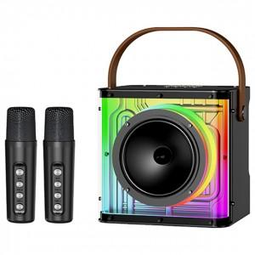

【상세/제작정보】

【인쇄/포장옵션】 | 실크, 레이저 / 포장불가능

【공급단가】 | 수량 | 100~ | 300~ | 500~ | 1,000~ | 3,000~
*VAT별도 | 단가 | 46,900원 | 46,120원 | 44,950원 | 44,170원 | 43,000원

【상품 URL】 | https://dev.easy1.co.kr:443/src/goods_detail.php?gdno=27831

